Баг-репорты
№ | Заголовок |  |  | Предусловие | Шаги воспроизведения | Фактический результат | Ожидаемый результат | Вложение (скрин/лог/запись)
1 | В приложении отсутствует афиша на карточках фильма при просмотре блока "Фильмы" |  |  | Запущено приложение FilmViewer | 1. Обратить внимание на карточки с фильмами | Не отображается изображение для карточек фильмов "Начало", "Эти велликолепные мужчины в летающих машинах..." и "Осуждение и убийство Жана Поля Марата..." | Изображение для карточек фильмов всех фильмов отображается | Ссылка на скринкаст: https://drive.google.com/file/d/11zcgRAJjuFgfZXNT_JvPFbS3biUPsqZp/view?usp=sharing

 | Серьезность | Major

 | Приоритет |  | Окружение
 |  |  | app-debug.apk Мобильный телефон Xiaomi Redmi 8 Note Pro Android 11 (MIUI Global 12.5.3) |  |  |  |  | Ответ JSON на HTML-запрос через Postman: https://drive.google.com/file/d/1cZ_BVIbyxO3Wn4pTJnxKE5QaAuD-3RTA/view?usp=sharing

№ | Заголовок | Описание |  | Предусловие | Шаги воспроизведения | Фактический результат | Ожидаемый результат | Вложение (скрин/лог/запись)
2 | При тапе на кнопку жанра не все фильмы отображаются в блоке "Фильмы" | Отсутствует сортировка по жанрам для фильмов "Осуждение и убийство Жана Поля Марата..." и "Мы не можем жить без космоса" |  | Запущено приложение FilmViewer | 1. Тап на кнопку с жанром | У фильмов "Осуждение и убийство Жана Поля Марата..." и "Мы не можем жить без космоса" отсутствует жанр | Каждый фильм из коллекции имеет свой жанр | Ссылка на скринкаст: https://drive.google.com/file/d/169qZpou695lnZBSWw3sqBU1MVPUVBpIg/view?usp=sharing
 |  |  |  |  | 2. Обратить внимание на блок "Фильмы"
 |  |  |  |  | 3. Тап на остальные кнопки с жанром
 | Серьезность | Minor |  |  | 4. Обратить внимание на блок "Фильмы" после каждого тапа на кнопку с жанром |  |  | Ответ JSON на HTML-запрос через Postman: https://drive.google.com/file/d/1HswCGznjheEL9oGlOiWouJS--SQ7tkqr/view?usp=sharing

 | Приоритет |  | Окружение
 |  |  | app-debug.apk Мобильный телефон Xiaomi Redmi 8 Note Pro Android 11 (MIUI Global 12.5.3)

№ | Заголовок | Описание |  | Предусловие | Шаги воспроизведения | Фактический результат | Ожидаемый результат | Вложение (скрин/лог/запись)
3 | Отображается изображение не у всех карточек фильмов на экране "Подробная информация о фильме" | При просмотре полной информации о фильме отсутствует изображение на карточках фильмов "Начало", "Эти велликолепные мужчины в летающих машинах..." и "Осуждение и убийство Жана Поля Марата..." |  | Находимся на экране "Подробная информация о фильме" | Обратить внимание на наличие поля "Изображение обложки фильма" | Не отображается изображение для карточки фильма "Начало", "Эти велликолепные мужчины в летающих машинах..." и "Осуждение и убийство Жана Поля Марата..." | Поле "Изображение обложки фильма" отображается для всех фильмов | Скринкаст по ссылке: https://drive.google.com/file/d/1vG0BE3wacgtpNQBvQyYzr8CL7vcfdtFn/view?usp=sharing

 | Серьезность | Major

 | Приоритет |  | Окружение |  |  |  |  | Ответ JSON на HTML-запрос через Postman: https://drive.google.com/file/d/1JWK4zBTuKwRmj0Nkic565d8HW6b56cLs/view?usp=sharing
 |  |  | app-debug.apk Мобильный телефон Xiaomi Redmi 8 Note Pro Android 11 (MIUI Global 12.5.3)

№ | Заголовок | Описание |  | Предусловие | Шаги воспроизведения | Фактический результат | Ожидаемый результат | Вложение (скрин/лог/запись)
4 | Не отображается описание фильма на экране "Подробная информация о фильме" при просмотре полной информации о фильме | Если перейти в просмотр полной информации о фильме то не отображается описание фильма "Осуждение и убийство Жана Поля Марата..." |  | Находимся на экране "Подробная информация о фильме" | Обратить внимание на наличие поля "Описание фильма" | Не отображается описание фильма "Осуждение и убийство Жана Поля Марата..." | Поле "Описание фильма" отображается | 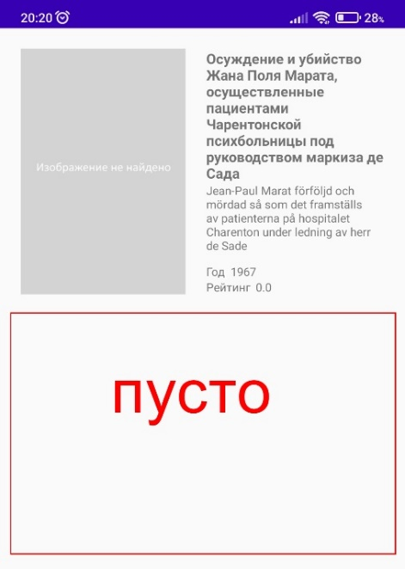

 | Серьезность

 | Приоритет |  | Окружение |  |  |  |  | Ответ JSON на HTML-запрос через Postman: https://drive.google.com/file/d/1RseWsfcJoYdZfyhFZ5uI9UOL9fsfSUrK/view?usp=sharing
 |  |  | app-debug.apk Мобильный телефон Xiaomi Redmi 8 Note Pro Android 11 (MIUI Global 12.5.3)

№ | Заголовок |  |  | Предусловие | Шаги воспроизведения | Фактический результат | Ожидаемый результат | Вложение (скрин/лог/запись)
5 | При установке приложения на Android 5.1 высвечивается ошибка |  |  | Открыт Android Studio | 1. Тап Devise Manager | Приложение не было установленно Error code: 'UNKNOWN', message='Unknown failure: 'Error: java.lang.NumberFormatException: Invalid int: "current" '' | Приложение успешно устанавливается | Скринкаст по ссылке: https://drive.google.com/file/d/1TVsBmlUIovgotKqUnid3IuE4y-34exLM/view?usp=sharing
 |  |  |  |  | 2. Тап на вкладку Virtual
 |  |  |  |  | 3. Выбрать виртуальное устройство на Android 5.1
 | Серьезность | Blocker |  |  | 4. Тап на кнопку "Launch" во вкладке "Actions"
 |  |  |  |  | 5. Установить приложение app-debug.apk перетаскиванием на экран
 | Приоритет |  | Окружение |  |  |  |  | Логи по ссылке: https://docs.google.com/document/d/15Or3Lrwm1U-w_2UPAS9BWKL2CfIIA0z7/edit?usp=sharing&ouid=103617349679796244067&rtpof=true&sd=true
 |  |  | app-debug.apk Виртуальное устройство с Android 5.1

№ | Заголовок |  |  | Предусловие | Шаги воспроизведения | Фактический результат | Ожидаемый результат | Вложение (скрин/лог/запись)
6 | При смене ориентации изображение фильмов на экране выглядит не коректно |  |  | Запущено приложение FilmViewer | 1. Обратить внимание на блок "Жанры" | При смене ориентации афиша фильма в блоке "Фильмы" отображается неккоректно |  | Скринкаст по ссылке: https://drive.google.com/file/d/1dYrxXC4yf2julwaf-AUY3_eosmg_dY2g/view?usp=sharing
 |  |  |  |  | 2. Обратить внимание на блок "Фильмы"
 |  |  |  |  | 3. Тап на любой фильм
 | Серьезность | Minor |  |  | 4. Обратить внимание на экран "Подробная информация о фильме"

 | Приоритет |  | Окружение
 |  |  | app-debug.apk Мобильный телефон Xiaomi Redmi 8 Note Pro Android 11 (MIUI Global 12.5.3)

